2026 JAN
Alkalmazott szűrők: TRANSPORT_MODE egyezik ezzel: Sea Reference type egyezik ezzel: Highlighted references only „QUERY_List_Carrier_name_EDIQ_Act”[LSP] egyezik ezzel: Maersk Start_Clock ekkori vagy későbbi a következőnél: 2026.01.01. 0:00:00 és dátuma korábbi, mint 2026.02.01. 0:00:00 SHIPMENT_CANCELLED egyezik ezzel: (Üres) Previous and next 1 year egyezik ezzel: Y KPI_Category nem egyezik ezzel: Mapping

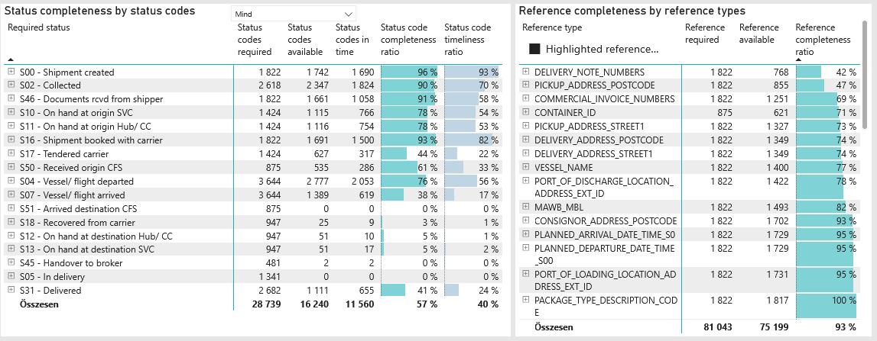
Required status | Status type | „QUERY_List_Carrier_EDIQ_Act”[LSP] | Status codes required | Status codes available | Status codes in time | Status code completeness ratio | Status code timeliness ratio
S00 - Shipment created | Actual | Maersk | 1,822 | 1,742 | 1,690 | 96 % | 93 %
S02 - Collected | Estimated | Maersk | 1,309 | 1,304 | 1,273 | 100 % | 97 %
S02 - Collected | Actual | Maersk | 1,309 | 1,043 | 551 | 80 % | 42 %
S46 - Documents rcvd from shipper | Actual | Maersk | 1,822 | 1,661 | 1,058 | 91 % | 58 %
S10 - On hand at origin SVC | Actual | Maersk | 1,424 | 1,115 | 766 | 78 % | 54 %
S11 - On hand at origin Hub/ CC | Actual | Maersk | 1,424 | 1,116 | 754 | 78 % | 53 %
S16 - Shipment booked with carrier | Actual | Maersk | 1,822 | 1,691 | 1,500 | 93 % | 82 %
S17 - Tendered carrier | Actual | Maersk | 1,424 | 627 | 317 | 44 % | 22 %
S50 - Received origin CFS | Actual | Maersk | 875 | 535 | 286 | 61 % | 33 %
S04 - Vessel/ flight departed | Estimated | Maersk | 1,822 | 1,733 | 1,580 | 95 % | 87 %
S04 - Vessel/ flight departed | Actual | Maersk | 1,822 | 1,044 | 473 | 57 % | 26 %
S07 - Vessel/ flight arrived | Estimated | Maersk | 1,822 | 1,299 | 572 | 71 % | 31 %
S07 - Vessel/ flight arrived | Actual | Maersk | 1,822 | 90 | 47 | 5 % | 3 %
S51 - Arrived destination CFS | Actual | Maersk | 875 | 0 | 0 | 0 % | 0 %
S18 - Recovered from carrier | Actual | Maersk | 947 | 25 | 9 | 3 % | 1 %
S12 - On hand at destination Hub/ CC | Actual | Maersk | 947 | 51 | 10 | 5 % | 1 %
S13 - On hand at destination SVC | Actual | Maersk | 947 | 51 | 17 | 5 % | 2 %
S45 - Handover to broker | Actual | Maersk | 481 | 2 | 2 | 0 % | 0 %
S05 - In delivery | Actual | Maersk | 1,341 | 0 | 0 | 0 % | 0 %
S31 - Delivered | Estimated | Maersk | 1,341 | 1,110 | 655 | 83 % | 49 %
S31 - Delivered | Actual | Maersk | 1,341 | 1 | 0 | 0 % | 0 %

